UI逻辑
caseID | 路径 | 测试点描述 | step No. | 操作步骤 | 数据选择 | 预期结果 | P/F | 表单编号 | 备注
基础聊天框
 | 基本 | 左侧聊天框按钮 | 1 | 进入游戏，查看左侧聊天按钮显示情况 |  | 默认显示左侧聊天框按钮 | P

 | 基本 | 基础聊天框显示规则 | 1 | 进入游戏，查看基础聊天框显示情况 | 未收到消息，默认情况下 | 不会显示基础聊天框 | P
 |  |  |  |  | 收到世界频道消息 | 显示基础聊天框 | P
 |  |  |  |  | 收到系统频道消息 | 显示基础聊天框 | P
 |  |  |  |  | 收到公会频道消息 | 显示基础聊天框 | P
 |  |  |  |  | 收到走马灯时 | 不会显示基础聊天框 | P
 |  |  |  |  | 收到系统提示时 | 不会显示基础聊天框 | P
 |  |  |  |  | 收到系统公告时 | 不会显示基础聊天框 | P
 |  |  | 2 | 查看消息进入动画情况 |  | 消息向上翻转进入画面，约0.5秒 | P
 |  |  | 3 | 查看聊天框消失情况 | 三秒内连续收到消息 | 不播放进入动画，新消息会直接显示，旧消息直接消失 | P
 |  |  |  |  | 三秒内不在收到消息 | 信息存留时间为3秒，3秒后自动消失 | P
 |  |  | 4 | 查看消息自动消失动画 |  | 消息向下翻转离开画面，约0.5秒 | P

 | 分支 | 基础聊天框显示规则-切换场景 | 1 | 切换场景，查看聊天信息显示情况 | 切换前有连续消息未播完 | 切换场景后不再继续播放 | P
 |  |  |  |  | 切换场景后有新的消息 | 播放新的消息 | P

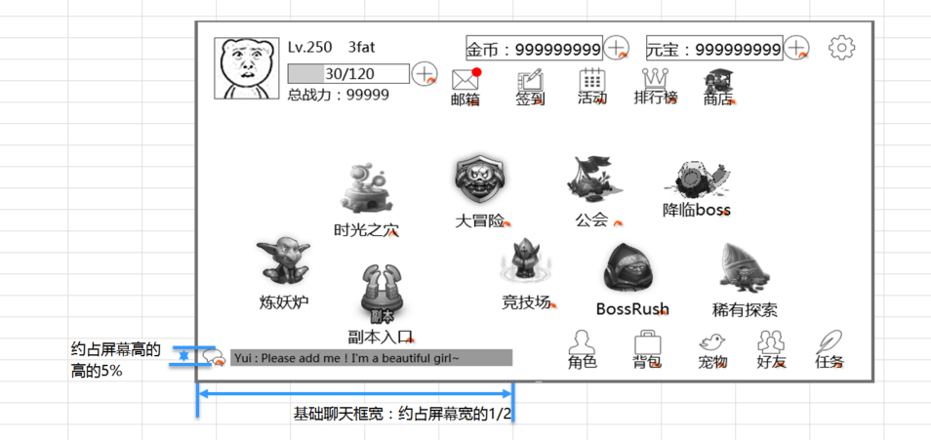
 |  |  |  |  | 查看显示内容 | 包括基础聊天框和左侧聊天按钮 | P
 | 基本 | 基础聊天框区域 | 1 | 查看基础聊天框 | 查看聊天框显示位置 | 聊天框显示在主界面左下位置，如图 | P
 |  |  |  |  | 查看聊天框样式 | 聊天框有背景色，样式如图 | P
 |  |  |  |  | 查看聊天框大小 | 如图所示，高约屏幕高5%，宽约屏幕宽50% | F | 840
 |  |  | 2 | 查看左侧聊天按钮 | 查看按钮位置 | 按钮位于基础聊天框左侧 | P
 |  |  |  |  | 查看按钮样式 | 样式如图 | P
 |  |  | 3 | 点击相关位置查看触发情况 | 点击基础聊天框 | 无响应 | P
 |  |  |  |  | 点击左侧聊天按钮 | 触发左侧聊天框 | P

 | 分支 | 基础聊天框出现规则 | 1 | 进入游戏，不同界面下，查看聊天框出现显示情况 | 主界面 | 显示基础聊天框 | P
 |  |  |  |  | 其他系统非全屏界面 | 不显示基础聊天框 | P
 |  |  |  |  | 其他系统全屏界面 | 显示基础聊天框 | P
 |  |  | 2 | 进入对局，查看基础聊天框显示情况 |  | 显示基础聊天框，但位置左下靠底 | F | 841

 | 基本 | 基础聊天框内容显示规则 | 1 | 查看基础聊天框中内容显示情况 |  | 可以显示各个频道的消息 | P
 |  |  |  |  | 有公会频道的消息 | 聊天框中可以看到公会频道消息 | P
 |  |  |  |  | 有系统消息 | 聊天框中可以看到系统消息 | P
 |  |  |  |  | 有世界频道的消息 | 聊天框中可以看到世界频道消息 | P
 |  |  | 2 | 查看消息显示样式-中文 | 公会频道 | 【公会】玩家名称：具体内容 | P
 |  |  |  |  | 世界频道 | 【世界】玩家名称：具体内容 | F | 844
 |  |  |  |  | 系统消息 | 【系统】具体内容 | P
 |  |  | 3 | 查看消息显示样式-英文 | 公会频道 | 【Guild】玩家名称：具体内容 | P
 |  |  |  |  | 世界频道 | 【Global】玩家名称：具体内容 | P
 |  |  |  |  | 系统消息 | 【System】具体内容 | P
 |  |  | 4 | 查看文字颜色 | 玩家发送的消息 | 玩家名称使用黄色，内容使用系统默认字色 | F | 844
 |  |  |  |  | 系统发送的消息 | 采用不同颜色，颜色效果以美术效果图为准 | P
 |  |  |  |  | 公会频道 | 待定
 |  |  |  |  | 世界频道 | 待定
 |  |  |  |  | 系统消息 | 待定
 |  |  | 5 | 查看显示内容 | 内容为文本 | 显示内容与实际内容一致 | P
 |  |  | 6 | 查看显示完整度 |  | 消息只显示一行，超出部分被截断，不显示 | P
 |  |  | 7 | 收到多条消息时，查看显示情况 |  | 当新的信息出现时，顶替掉旧信息显示在基础聊天框 | P

 | 分支 | 基础聊天框内容显示规则-顶替规则 | 1 | 在频道中发送消息，查看基础聊天框内容顶替规则 | 发送单行消息A | 显示消息A | P
 |  |  |  |  | 发送多行消息A | 只显示消息A第一行 | P
 |  |  |  |  | 先后发送单行消息A，单行消息B | 先显示消息A，消息B发出后立即替换为消息B | P
 |  |  |  |  | 先后发送多行消息A，多行消息B | 先显示消息A第一行，消息B发出后立即替换为消息B的第一行 | P
 |  |  | 2 | 当前消息为游戏中最后一条消息，查看聊天框中消息消失情况 | 在不同界面聊天框查看该消息 | 聊天框中一直显示该消息，不会消失 | P
 |  |  |  |  | 退出游戏重新登录后，查看 | 聊天框中无消息显示 | P

 | 分支 | 基础聊天框内容显示规则-点击 | 1 | 基础聊天框中收到消息后，进行相关操作，查看触发情况 | 点击玩家名 | 无响应 | P
 |  |  |  |  | 点击聊天框 | 无响应 | P
 |  |  |  |  | 拖动聊天框 | 无响应 | P

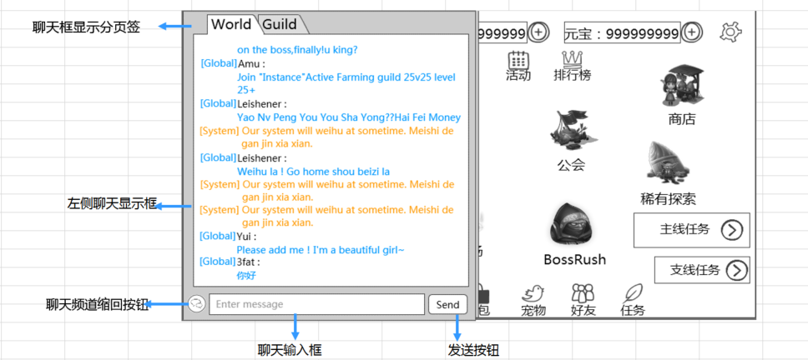
左侧聊天框
 | 基本 | 左侧聊天框区域 | 1 | 进入游戏，查看左侧聊天框显示情况 |  | 左侧聊天框默认为隐藏状态 | P
 |  |  | 2 | 点击左侧聊天按钮，查看触发情况 |  | 左侧聊天框直接出现 | P | 846
 |  |  | 3 | 查看左侧聊天框显示内容 |  | 包括分页签，左侧聊天显示框，聊天输入框，关闭按钮 | P
 |  |  |  |  | 查看界面位置 | 界面位于主界面左侧 | P
 |  |  |  |  | 查看界面样式 | 样式如图 | P
 |  |  |  |  | 查看界面大小 | 高于屏幕高度相同，宽约占屏幕宽50% | P
 |  |  | 4 | 查看分页签 | 查看分页签布局 | 从左到右分别为世界，公会（对应英文Global、Guild） | P
 |  |  |  |  | 查看分页签样式 | 样式如图 | P
 |  |  | 5 | 点击切页签查看触发情况 |  | 触发“聊天框显示分页签切换逻辑” | P
 |  |  | 6 | 查看左侧聊天显示框 | 显示框大小 | 显示最多15行信息 | F | 847
 |  |  |  |  | 显示框内容 | 显示当前分页签对应频道的消息 | P
 |  |  | 7 | 查看聊天输入框 | 输入框位置 | 输入框位于界面最下方 | P
 |  |  |  |  | 输入框样式 | 样式如图 | P
 |  |  |  |  | 输入框默认显示内容 | 默认显示灰色“请输入信息”（对应英文：“Enter message”） | P
 |  |  | 8 | 点击聊天输入框 |  | 触发“聊天输入框规则” | P
 |  |  | 9 | 查看发送按钮 | 按钮位置 | 位于聊天输入框右侧 | P
 |  |  |  |  | 按钮样式 | 样式如图 | P
 |  |  |  |  | 按钮文案 | 发送（对应英文“Send”） | P
 |  |  | 10 | 点击发送按钮，查看触发情况 |  | 触发“聊天内容发送规则” | P
 |  |  | 11 | 查看聊天频道缩回按钮 | 按钮位置 | 位于聊天输入框左侧 | P
 |  |  |  |  | 按钮样式 | 样式如图 | P
 |  |  | 12 | 点击缩回按钮，查看触发情况 |  | 左侧聊天框向下滑动离开界面 | F | 846
 |  |  | 9 | 查看关闭按钮 |  | 位于界面右上角 | P
 |  |  | 10 | 点击关闭按钮 |  | 左侧聊天框直接消失 | P

 | 基本 | 聊天框显示分页签切换逻辑 | 1 | 进入游戏，触发左侧聊天输入框，查看分页签选择情况 |  | 默认选择世界页签 | P
 |  |  |  |  | 查看聊天显示框中显示内容 | 仅显示世界频道和系统消息的聊天信息 | P
 |  |  | 2 | 点击相关页签，查看触发情况 | 点击世界页签 | 点击无变化 | F | 855
 |  |  |  |  | 玩家有公会，点击公会页签 | 切换到公会频道，仅显示公会频道的聊天信息 | P
 |  |  |  |  | 玩家无公会，点击公会页签 | 页签未切换，触发im提示im_record_002 | P
 |  |  | 3 | 切换到某一个页签后，关闭左侧聊天框后，再次打开，查看页签默认选择情况 | 切换到的页签为公会页签 | 默认选择公会页签 | P
 |  |  |  |  | 切换到的页签为世界页签 | 默认选择世界页签 | P
 |  |  | 4 | 查看信息显示情况 | 当前为公会页签 | 信息显示与所在页签一致 | P
 |  |  |  |  | 当前为世界页签 | 信息显示与所在页签一致 | P
 |  |  | 5 | 退出游戏重登后，重新打开左侧聊天框，查看分页签默认选择情况 | 退出前选择的页签为世界页签 | 默认选择世界页签 | P
 |  |  |  |  | 退出前选择的页签为公会页签 | 默认选择世界页签 | P

 | 分支 | 聊天框分页签逻辑-文字留存 | 1 | 在某一页签下的聊天输入框中输入文字后，切换到另一个页签，查看信息留存情况 | 在世界页签下输入，切换到公会页签 | 已输入内容不清除 | P
 |  |  |  |  | 在公会页签下输入，切换到世界页签 | 已输入内容不清除 | P
 |  |  | 2 | 点击发送按钮，查看内容发送情况 | 当前已切换到公会页签 | 内容发送到公会频道 | B
 |  |  |  |  | 当前已切换到世界页签 | 内容发送到世界频道 | P

 | 分支 | 聊天框分页签逻辑-聊天内容显示范围 | 1 | 玩家上线后收到多条消息（系统消息A，公会消息B，世界消息C），打开左侧聊天框后，查看各个页签下信息显示情况 | 查看世界页签 | 显示消息AC | P
 |  |  |  |  | 查看公会页签 | 显示消息B | P
 |  |  | 2 | 玩家关闭左侧聊天框后，重新打开聊天框，查看页签下信息显示情况 | 查看世界页签 | 显示消息AC | P
 |  |  |  |  | 查看公会页签 | 显示消息B | P
 |  |  | 3 | 退出游戏重新登录后，查看页签显示情况 | 查看世界页签 | 无消息显示 | P
 |  |  |  |  | 查看公会页签 | 无消息显示 | P
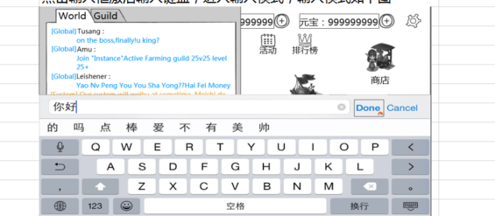
 | 基本 | 聊天输入框规则 | 1 | 点击聊天输入框，查看触发情况 |  | 进入输入模式如图 | P
 |  |  |  |  | 查看输入框内光标位置 | 位于输入框最左端 | P
 |  |  |  |  | 查看输入时输入内容样式变化 | 在进行输入时，可以在输入框中看到输入的拼音等内容的状态，如图 | P
 |  |  | 2 | 聊天框中输入文字，查看文字输入情况 |  | 文字显示在输入框中 | P
 |  |  |  |  | 查看输入字色 | 游戏默认字色 | P
 |  |  |  |  | 查看输入框显示内容超出时变化情况 | 文本整体向左移动，光标在最右侧保持显示最新输入的内容 | P
 |  |  |  |  | 查看输入上限 | 100汉字，达到后不可继续输入 | P
 |  |  | 3 | 在聊天框输入文字后，点击发送按钮，查看触发情况 |  | 文字准确发送在对应频道中 | P

 | 基本 | 聊天输入框规则 | 1 | 点击聊天输入框，查看触发情况 |  | 进入输入模式如图 | P
 |  |  |  |  | 查看输入框内光标位置 | 位于输入框最左端
 |  |  |  |  | 查看输入时输入内容样式变化 | 在进行输入时，可以在输入框中看到输入的拼音等内容的状态，如图 | P
 |  |  |  |  | 查看输入上限 | 达到100汉字后不可继续输入 | F | 6484
 |  |  | 2 | 点击相关按钮，查看触发情况 | 点击done按钮 | 消息直接发送到对应频道 | P
 |  |  |  |  | 点击cancel按钮（如果有） | 不发送任何消息，退出输入模式 | P
 |  |  |  |  | 点击非输入模式区域 | 不发送任何消息，退出输入模式 | P

 | 分支 | 聊天框输入规则 | 1 | 输入自带表情，点击done查看触发情况 |  | 输入的表情用方格代替 | P

 | 分支 | 聊天输入框规则-文字保留 | 1 | 在聊天输入框中输入文字后，关闭左侧聊天框后，再次打开左侧聊天框，查看文字显示情况 |  | 已输入文字仍保留 | P
 |  |  | 2 | 再次点击聊天输入框，查看触发情况 | 查看已输入文字 | 进入输入模式，已存在文字仍存在 | P
 |  |  |  |  | 查看光标位置 | 光标显示在已存在文字后面 | P

 | 分支 | 聊天输入框规则-其他 | 1 | 在聊天框中输入输入法自带表情，查看显示情况 |  | 输入的表情用方格替代 | P
 |  |  | 2 | 在聊天框中进行复制粘贴操作，查看触发情况 |  | 不支持复制粘贴

 | 基本 | 聊天内容发送规则 | 1 | 聊天输入框中，输入内容A后，点击发送按钮，查看触发情况 |  | 输入内容被发送到对应频道 | P
 |  |  | 2 | 玩家再次输入内容B，点击发送按钮，查看信息发送情况 | 离上次发送间隔大于5s | 输入内容被发送到对应频道 | P | 859
 |  |  |  |  | 离上次发送间隔小于5s | 消息发送失败，提示信息im_record_001 | P

 | 分支 | 聊天内容发送规则-发送间隔清除 | 1 | 配置玩家连续发言间隔为2min，发送消息A后，进行相关操作，查看触发情况 | 2min内再次发送消息B | 消息发送失败，提示信息im_record_001 | F | 859
 |  |  |  |  | 2min内，重新登录游戏后，再次发送消息B | 消息B发送成功 | P
 |  |  | 2 | 消息B发送成功后，2min内再次发送消息C，查看消息发送情况 |  | 消息发送失败，提示信息im_record_001 | P

 | 基本 | 左侧聊天显示框显示规则 | 1 | 打开左侧聊天框，查看聊天显示框显示情况 | 当前页签为世界频道 | 仅显示世界频道和系统消息的消息 | P
 |  |  |  |  | 当前页签为公会频道 | 仅显示公会频道的消息 | P
 |  |  | 2 | 查看世界频道消息在聊天框中显示情况 | 查看消息格式 | 【世界】玩家名称： 具体内容………………… ……………………………… | F | 838
 |  |  |  |  | 查看字色 | 与基础聊天框字色显示规则一致 | P
 |  |  |  |  | 查看显示内容 | 显示内容与实际发送内容一致 | P
 |  |  | 3 | 查看公会频道消息在聊天框中显示情况 | 查看消息格式 | 【公会】玩家名称： 具体内容………………… ……………………………… | P
 |  |  |  |  | 查看字色 | 与基础聊天框字色显示规则一致 | P
 |  |  |  |  | 查看显示内容 | 显示内容与实际发送内容一致 | P
 |  |  | 4 | 查看系统消息消息在聊天框中显示情况 | 查看消息格式 | 【世界】具体内容……………… ……………………………… | P
 |  |  |  |  | 查看字色 | 与基础聊天框字色显示规则一致 | P
 |  |  | 5 | 查看显示内容 | 输入文本（汉字，数字，等） | 显示内容与实际发送内容一致 | P
 |  |  |  |  | 输入输入法自带表情 | 显示为方框 | P
 |  |  |  |  | 输入生僻字，繁体字，特殊字符等 | 显示内容与实际发送内容一致 | P
 |  |  |  |  | 输入屏蔽字，敏感字等 | 待定 | P

 | 分支 | 聊天内容的显示规则-换行规则 | 1 | 在输入框中输入大量可发送内容（足以换行的内容），发送后，查看文字换行情况 | 全部输入汉字 | 文字可以换行，不会超出显示框 | P
 |  |  |  |  | 全部输入字母或符号 | 文字可以换行，不会超出显示框 | P
 |  |  |  |  | 全部输入英文 | 文字可以换行，且英文单词不会被截断，不会超出显示框 | P
 |  |  |  |  | 混合输入 | 文字可以换行，不会超出显示框 | P

 | 分支 | 左侧聊天显示框显示规则-替换规则 | 1 | 当前无消息，打开左侧聊天框后，收到消息A，查看消息A在聊天显示框中显示情况 |  | 消息A显示在聊天框顶部 | P
 |  |  | 2 | 再次陆续收到多条消息B,C,D,查看信息显示情况 |  | 消息按受到的时间顺序，从上到下依次显示，即依次显示BCD | P
 |  |  | 3 | 再次收到多条消息，使总信息显示大于15行时，查看触发情况 | 查看最上面的消息 | 最上面一行或多行信息被顶出显示框 | P
 |  |  |  |  | 查看最新消息 | 最新出现的信息可以完整显示 | P

 | 基本 | 左侧聊天显示框显示规则-信息留存 | 1 | 当前聊天框共有100条信息A1-A100，继续输入单行聊天信息B1，查看聊天框变化 | 上下滑动，查看聊天信息数量 | 共100条 | F | 868
 |  |  |  |  | 查看聊天信息内容 | 从上至下内容为A2-A100，B1 | P

 |  |  | 2 | 继续输入多条单行信息（B2-B10） | 上下滑动，查看聊天信息数量 | 共100条 | P
 |  |  |  |  | 查看聊天信息内容 | 从上至下内容为A11-A100，B1-B10 | P
 |  |  | 3 | 玩家退出游戏后，重新登录，查看消息留存情况 |  | 消息被清空，不会留存 | P

 | 分支 | 聊天内容的显示规则-信息留存-其他页签 | 1 | 左侧聊天框中，世界页签下，收到公会频道消息后，查看消息显示情况 | 查看世界页签 | 世界页签不受公会消息影响，最多显示100行 | P
 |  |  |  |  | 查看公会页签 | 公会页签显示消息如常 | P
 |  |  | 2 | 左侧聊天框中，世界页签下，收到系统消息后，查看消息显示情况 | 查看世界页签 | 世界页签受消息影响，最多显示100行 | P
 |  |  |  |  | 查看公会页签 | 公会页签受消息影响，最多显示100行 | P
 |  |  | 3 | 左侧聊天框中，公会页签下，收到世界频道消息后，查看消息显示情况 | 查看世界页签 | 公会页签不受世界消息影响，最多显示100行 | P
 |  |  |  |  | 查看公会页签 | 世界页签显示消息如常 | P
 |  |  | 4 | 左侧聊天框中，公会页签下，收到系统消息后，查看消息显示情况 | 查看世界页签 | 世界页签受消息影响，最多显示100行 | P
 |  |  |  |  | 查看公会页签 | 公会页签受消息影响，最多显示100行 | P

 | 基本 | 聊天内容拖动规则 | 1 | 左侧聊天框中，聊天信息超过15行后，进行拖动操作，查看消息显示情况 | 手指往屏幕平行线以上趋势的滑动 | 聊天信息向上滚动 | P
 |  |  |  |  | 手指往屏幕平行线以下趋势的滑动 | 聊天信息向下滚动 | P
 |  |  |  |  | 手指往屏幕平行线趋势的滑动 | 聊天信息不滚动 | P
 |  |  | 2 | 查看拖动后，信息适配情况 | 最后一条信息未离开聊天框底部时 | 信息状态会停留在手指离开屏幕时的状态（即此时显示半字，也不进行适配） | P
 |  |  |  |  | 使得最后一条信息离开聊天框底部时 | 信息会自动适配为最后一条信息与底边对齐 | P

 | 分支 | 聊天内容拖动规则-新消息出现 | 1 | 左侧聊天框中，聊天信息超过15行后，进行拖动操作，有新消息出现，查看信息刷新情况 | 玩家拖动信息过程中出现新消息 | 玩家可以继续拖动，不会自动适配到新消息 | P
 |  |  |  |  | 玩家拖动信息过程中出现新消息，玩家拖动到最底端 | 可以看到最新消息 | P
 |  |  |  |  | 玩家拖动信息停留到某一位置 | 信息停留在该位置，不会自动显示到最新 | F | 871
 |  |  | 2 | 玩家拖动消息到某一个位置后，关闭左侧聊天框，进行相关操作，查看触发情况 | 未收到新消息，再次打开左侧聊天框 | 左测聊天框适配到最后一条消息显示完全 | P
 |  |  |  |  | 收到新消息，再次打开左侧聊天框 | 左侧聊天框中显示最新消息 | P
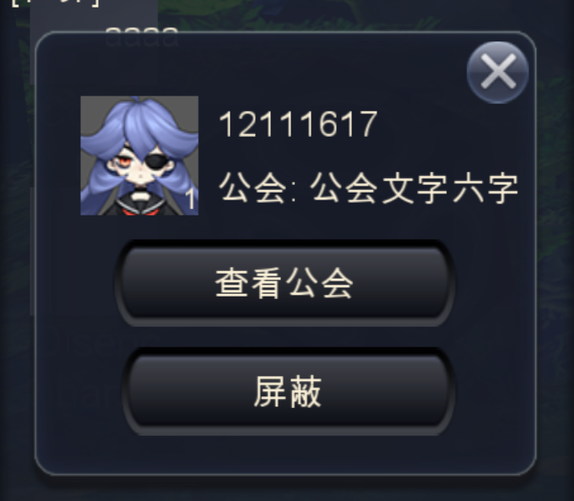
玩家名称菜单
 | 基本 | 玩家名称菜单 | 1 | 左侧聊天框中，点击玩家名称，查看触发情况 | 点击的玩家自己的名称 | 不会出现玩家菜单 | F
 |  |  |  |  | 点击其他玩家，该玩家在线 | 会出现玩家菜单 | F | 861
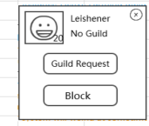
 |  |  |  |  | 点击其他玩家，该玩家已离线 | 会出现玩家菜单 | P
 |  |  |  |  | 点击其他玩家，该玩家已被屏蔽 | 会出现玩家菜单 | P
 |  |  | 2 | 查看玩家菜单 | 查看菜单内容 | 包括玩家头像，玩家等级，玩家名称，玩家公会，查看公会按钮，屏蔽按钮和关闭按钮 | P
 |  |  |  |  | 查看菜单位置 | 左侧聊天框中，居中位置 | P
 |  |  |  |  | 查看菜单样式 | 样式如图，模态显示 | P
 |  |  | 3 | 查看玩家头像 |  | 与查看的玩家设置头像一致，样式如图 | B
 |  |  |  |  | 查看的玩家设置头像为A，该玩家在线 | 显示头像为A | B
 |  |  |  |  | 查看的玩家设置头像为B，该玩家在线 | 显示头像为B | B
 |  |  |  |  | 查看的玩家设置头像为B，该玩家离线 | 显示头像为B | B
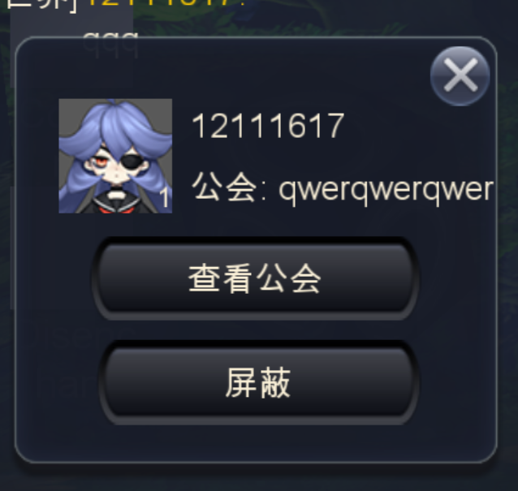
 |  |  | 4 | 查看玩家等级 |  | 与查看的玩家等级一致，显示在头像右下角 | F | 864
 |  |  |  |  | 查看的玩家等级为5级，该玩家在线 | 显示等级为5级 | P
 |  |  |  |  | 查看的玩家等级为99级，该玩家在线 | 显示等级为99级 | P
 |  |  |  |  | 查看的玩家等级为99级，该玩家离线 | 显示等级为99级 | P
 |  |  | 5 | 查看玩家昵称 |  | 与查看的玩家昵称一致，样式如图 | F | 861
 |  |  |  |  | 查看的玩家昵称为A，该玩家在线 | 显示昵称为A，昵称显示完整
 |  |  |  |  | 查看的玩家昵称为B，该玩家在线 | 显示昵称为B，昵称显示完整
 |  |  |  |  | 查看的玩家昵称为B，该玩家离线 | 显示昵称为B，昵称显示完整
 |  |  | 6 | 查看玩家公会 |  | 与查看的玩家公会一致，样式如图 | P
 |  |  |  |  | 查看的玩家公会为A，该玩家在线 | 显示为：公会A，名称显示完整 | P
 |  |  |  |  | 查看的玩家公会为B，该玩家在线 | 显示玩家公会为B，名称显示完整 | P
 |  |  |  |  | 查看的玩家无工会，该玩家在线 | 显示为“未加入公会”（对应英文No Guid） | P
 |  |  |  |  | 查看的玩家公会为B，该玩家离线 | 显示玩家公会为B，名称显示完整 | P
 |  |  |  |  | 查看的玩家无工会，该玩家离线 | 显示为“未加入公会”（对应英文No Guid） | P
 |  |  | 7 | 查看邀请入会按钮 |  | 按钮文字“邀请入会”，对应英文“Guild Request” | B
 |  |  |  |  | 目标玩家已有公会 | 按钮置灰不可用 | B
 |  |  |  |  | 目标玩家无工会，但当前操作玩家没有公会 | 按钮置灰不可用 | B
 |  |  |  |  | 目标玩家无工会，当前玩家不具备邀请入会条件 | 按钮置灰不可用 | B
 |  |  |  |  | 目标玩家无工会，当前玩家具备邀请入会条件 | 按钮显示为正常状态 | B
 |  |  | 8 | 点击邀请入会按钮，查看触发情况 |  | 触发邀请入会流程 | B
 |  |  | 7 | 查看查看“查看公会“按钮 | 目标玩家已有公会 | 按钮正常显示
 |  |  |  |  | 目标玩家没有公会 | 按钮正常显示 | P
 |  |  | 8 | 点击”查看公会“按钮，查看触发情况 | 目标有公会，点击玩家有公会 | 会打开公会界面的其他公会切页，显示结果为该公会所在页，且该公会定位到最上 | F | 1310
 |  |  |  |  | 目标有工会，点击玩家无工会 | 会打开公会列表，显示为相当于在公会列表搜索了该公会 | P
 |  |  |  |  | 目标已不在公会 | 弹出IM提示信息im_record_005 | P
 |  |  |  |  | 目标无工会 | 弹出IM提示信息im_record_005 | P

 |  |  |  |  |  |  | F | 6484
 |  |  | 9 | 查看屏蔽按钮 |  | 按钮文字“屏蔽“，对应英文”Block“ | P
 |  |  |  |  | 目标玩家在线，未被屏蔽 | 按钮显示为正常状态 | P
 |  |  |  |  | 目标玩家在线，已被屏蔽 | 按钮显示为正常状态 | P
 |  |  |  |  | 目标玩家离线，未被屏蔽 | 按钮显示为正常状态 | P
 |  |  |  |  | 目标玩家离线，已被屏蔽 | 按钮显示为正常状态 | P
 |  |  | 10 | 点击屏蔽按钮，查看触发情况 |  | 触发屏蔽流程 | P
 |  |  | 11 | 查看关闭按钮 |  | 显示在菜单右上角 | P
 |  |  | 12 | 点击按钮，查看触发情况 |  | 界面关闭 | P

 | 分支 | 玩家名称菜单-刷新情况 | 1 | 触发玩家名称菜单后，目标玩家状态发生变化，查看界面刷新情况 | 玩家变更头像 | 界面不会刷新 | B
 |  |  |  |  | 玩家变更名称 | 界面不会刷新 | B
 |  |  |  |  | 玩家变更等级 | 界面不会刷新 | P
 |  |  |  |  | 玩家从无工会加入公会 | 界面不会刷新 | P
 |  |  |  |  | 玩家从有工会退出公会 | 界面不会刷新 | P

 | 基本 | 屏蔽流程 | 1 | 触发玩家名称菜单后，点击屏蔽按钮，查看触发情况 |  | 触发屏蔽确认框 | F | 865
 |  |  | 2 | 查看屏蔽确认框 | 查看窗口类型 | 采用UI通用逻辑的确认窗口 | P
 |  |  |  |  | 查看文案-中文 | 确定屏蔽聊天么？ （可以在系统设置取消屏蔽） | P
 |  |  |  |  | 查看文案-英文 | 待定
 |  |  | 3 | 点击确定按钮，查看触发情况 | 玩家屏蔽名单已满（50个） | 屏蔽失败，提示im_record_004 | F | 898
 |  |  |  |  | 玩家屏蔽名单未满（不足50个） | 屏蔽操作成功，弹出提示信息im_record_003 | F | 866
 |  |  | 4 | 屏蔽成功后，查看屏蔽名单 | 查看客户端 | 被屏蔽玩家在屏蔽名单中 | B
 |  |  |  |  | 查看数据库 | 被屏蔽玩家在屏蔽名单中 | P

 | 分支 | 屏蔽流程-多次屏蔽 | 1 | 玩家B已经在屏蔽名单中，再次对玩家B进行屏蔽操作，查看触发情况 |  | 再次执行屏蔽流程，无特殊提示 | P

 | 基本 | 屏蔽流程-消息接收情况 | 1 | 玩家A屏蔽玩家B，进行相关操作，查看触发情况 | 玩家B在世界频道发送消息M | 玩家A无法收到消息M | P
 |  |  |  |  | 玩家B和玩家A同一公会，玩家B在公会频道发送消息M | 玩家A无法收到消息M | P
 |  |  | 2 | 玩家A退出重登后，查看消息接收情况 |  | 玩家B发送到任何位置的聊天信息玩家A都不会收到 | P
 |  |  | 3 | 玩家B退出重登后，查看玩家A接收消息情况 |  | 玩家B发送到任何位置的聊天信息玩家A都不会收到 | P
 |  |  | 4 | 重启服务器后，查看玩家A接收玩家B消息情况 |  | 玩家B发送到任何位置的聊天信息玩家A都不会收到 | P

 |  |  |  |  |  | 与趣加接的敏感字、屏蔽字接口的相关测试
 |  |  |  |  |  | 接趣加的翻译接口的测试

聊天频道与提示
caseID | 路径 | 测试点描述 | step No. | 操作步骤 | 数据选择 | 预期结果 | P/F | 表单编号 | 备注
聊天频道
 | 基本 | 世界频道-有效范围 | 1 | 玩家A在世界频道发送消息M1，查看自己发送消息情况 | 玩家A在基础聊天框下查看 | 可以看到M1 | P
 |  |  |  |  | 玩家A在世界页签下查看 | 可以看到M1 | P
 |  |  |  |  | 玩家A在公会页签下查看 | 无法看到M1 | P
 |  |  | 2 | 其他同服务器玩家B查看消息M1接收情况 | 在基础聊天框下查看 | 可以看到M1 | P
 |  |  |  |  | 在世界页签下查看 | 可以看到M1 | P
 |  |  |  |  | 在公会页签下查看 | 无法看到M1 | P
 |  |  | 3 | 其他不同服务器玩家C查看消息M1接收情况 | 在基础聊天框下查看 | 无法看到M1 | P
 |  |  |  |  | 在世界页签下查看 | 无法看到M1 | P
 |  |  |  |  | 在公会页签下查看 | 无法看到M1 | P
 |  |  | 4 | 查看接收到的M1显示情况 | M1为文本（汉字，数字，等） | 显示内容与实际发送内容一致 | P
 |  |  |  |  | M1为输入法自带表情 | 显示为方框 | P
 |  |  |  |  | M1为生僻字，繁体字，特殊字符等 | 显示内容与实际发送内容一致 | P
 |  |  |  |  | M1为屏蔽字，敏感字等 | 待定

 | 分支 | 世界频道-有效范围-玩家处于不同界面 | 1 | 玩家A在世界频道发送消息M1，同服务器玩家B处于不同位置，查看M1接收情况 | 玩家B处于主界面，未开启左侧聊天框 | 可以收到消息M1 | P
 |  |  |  |  | 玩家B处于主界面，左侧聊天框开启，且为世界页签 | 可以收到消息M1 | P
 |  |  |  |  | 玩家B处于主界面，左侧聊天框开启，且为公会页签 | 可以收到消息M1 | P
 |  |  |  |  | 玩家B处于对局中，未开启左侧聊天框 | 可以收到消息M1 | P
 |  |  |  |  | 玩家B处于对局中，左侧聊天框开启，且为世界页签 | 可以收到消息M1 | F | 872 | 层级
 |  |  |  |  | 玩家B处于对局中，左侧聊天框开启，且为公会页签 | 可以收到消息M1 | P
 |  |  |  |  | 玩家B所在界面无聊天框，玩家B返回有聊天框位置查看 | 可以收到消息M1 | P

 | 基本 | 公会频道-有效范围 | 1 | 玩家A在公会频道发送消息M1，查看自己发送消息情况 | 玩家A在基础聊天框下查看 | 可以看到M1 | P
 |  |  |  |  | 玩家A在世界页签下查看 | 无法看到M1 | P
 |  |  |  |  | 玩家A在公会页签下查看 | 可以看到M1 | P
 |  |  | 2 | 其他同公会玩家B查看消息M1接收情况 | 在基础聊天框下查看 | 可以看到M1 | P
 |  |  |  |  | 在世界页签下查看 | 无法看到M1 | P
 |  |  |  |  | 在公会页签下查看 | 可以看到M1 | P
 |  |  | 3 | 其他同服务器不同公会玩家C查看消息M1接收情况 | 在基础聊天框下查看 | 无法看到M1 | P
 |  |  |  |  | 在世界页签下查看 | 无法看到M1 | P
 |  |  |  |  | 在公会页签下查看 | 无法看到M1 | P
 |  |  | 4 | 其他不同服务器玩家D查看消息M1接收情况 | 在基础聊天框下查看 | 无法看到M1 | P
 |  |  |  |  | 在世界页签下查看 | 无法看到M1 | P
 |  |  |  |  | 在公会页签下查看 | 无法看到M1 | P
 |  |  | 5 | 查看接收到的M1显示情况 | M1为文本（汉字，数字，等） | 显示内容与实际发送内容一致 | P
 |  |  |  |  | M1为输入法自带表情 | 显示为方框 | P
 |  |  |  |  | M1为生僻字，繁体字，特殊字符等 | 显示内容与实际发送内容一致 | B
 |  |  |  |  | M1为屏蔽字，敏感字等 | 待定 | B

 | 分支 | 公会频道-有效范围-玩家处于不同界面 | 1 | 玩家A在公会频道发送消息M1，同公会玩家B处于不同位置，查看M1接收情况 | 玩家B处于主界面，未开启左侧聊天框 | 可以收到消息M1 | P
 |  |  |  |  | 玩家B处于主界面，左侧聊天框开启，且为世界页签 | 可以收到消息M1 | P
 |  |  |  |  | 玩家B处于主界面，左侧聊天框开启，且为公会页签 | 可以收到消息M1 | P
 |  |  |  |  | 玩家B处于对局中，未开启左侧聊天框 | 可以收到消息M1 | P
 |  |  |  |  | 玩家B处于对局中，左侧聊天框开启，且为世界页签 | 可以收到消息M1 | P
 |  |  |  |  | 玩家B处于对局中，左侧聊天框开启，且为公会页签 | 可以收到消息M1 | P
 |  |  |  |  | 玩家B所在界面无聊天框，玩家B返回有聊天框位置查看 | 可以收到消息M1 | P

 | 基本 | 系统消息-有效范围 | 1 | 在服务器A触发系统消息M1，查看接收情况 | 玩家A在基础聊天框下查看 | 可以看到M1 | P
 |  |  |  |  | 玩家A在世界页签下查看 | 可以看到M1 | P
 |  |  |  |  | 玩家A在公会页签下查看 | 无法看到M1 | P
 |  |  | 2 | 其他同服务器玩家B查看消息M1接收情况 | 在基础聊天框下查看 | 可以看到M1 | P
 |  |  |  |  | 在世界页签下查看 | 可以看到M1 | P
 |  |  |  |  | 在公会页签下查看 | 无法看到M1 | P
 |  |  | 3 | 其他不同服务器玩家C查看消息M1接收情况 | 在基础聊天框下查看 | 无法看到M1 | P
 |  |  |  |  | 在世界页签下查看 | 无法看到M1 | P
 |  |  |  |  | 在公会页签下查看 | 无法看到M1 | P
 |  |  | 4 | 查看接收到的M1显示情况 | M1为文本（汉字，数字，等） | 显示内容与实际发送内容一致 | P
 |  |  |  |  | M1为输入法自带表情 | 显示为方框 | P
 |  |  |  |  | M1为生僻字，繁体字，特殊字符等 | 显示内容与实际发送内容一致 | P
 |  |  |  |  | M1为屏蔽字，敏感字等 | 待定 | P

 | 分支 | 系统消息-显示方式 | 1 | 触发系统消息A，标注在世界频道显示，查看消息A显示情况 | 玩家A在基础聊天框下查看 | 可以看到M1 | P
 |  |  |  |  | 玩家A在世界页签下查看 | 可以看到M1 | P
 |  |  |  |  | 玩家A在公会页签下查看 | 无法看到M1 | P
 |  |  | 2 | 其他同服务器玩家B查看消息M1接收情况 | 在基础聊天框下查看 | 可以看到M1 | P
 |  |  |  |  | 在世界页签下查看 | 可以看到M1 | P
 |  |  |  |  | 在公会页签下查看 | 无法看到M1 | P
 |  |  | 3 | 其他不同服务器玩家C查看消息M1接收情况 | 在基础聊天框下查看 | 可以看到M1 | P
 |  |  |  |  | 在世界页签下查看 | 可以看到M1 | P
 |  |  |  |  | 在公会页签下查看 | 无法看到M1 | P
 |  |  | 4 | 查看接收到的M1显示情况 | M1为文本（汉字，数字，等） | 显示内容与实际发送内容一致 | P
 |  |  |  |  | M1为输入法自带表情 | 显示为方框 | P
 |  |  |  |  | M1为生僻字，繁体字，特殊字符等 | 显示内容与实际发送内容一致 | P
 |  |  |  |  | M1为屏蔽字，敏感字等 | 待定 | P

 |  |  | 1 | 触发系统消息A，标注在公会频道显示，查看消息A显示情况 | 玩家A在基础聊天框下查看 | 可以看到M1 | P
 |  |  |  |  | 玩家A在世界页签下查看 | 无法看到M1 | P
 |  |  |  |  | 玩家A在公会页签下查看 | 可以看到M1 | F | 1314
 |  |  | 2 | 其他同公会玩家B查看消息M1接收情况 | 在基础聊天框下查看 | 可以看到M1 | P
 |  |  |  |  | 在世界页签下查看 | 无法看到M1 | P
 |  |  |  |  | 在公会页签下查看 | 可以看到M1 | B
 |  |  | 3 | 其他同服务器不同公会玩家C查看消息M1接收情况 | 在基础聊天框下查看 | 可以看到M1 | P
 |  |  |  |  | 在世界页签下查看 | 无法看到M1 | P
 |  |  |  |  | 在公会页签下查看 | 可以看到M1 | B
 |  |  | 4 | 其他不同服务器玩家D查看消息M1接收情况 | 在基础聊天框下查看 | 无法看到M1 | P
 |  |  |  |  | 在世界页签下查看 | 无法看到M1 | P
 |  |  |  |  | 在公会页签下查看 | 无法看到M1 | B
 |  |  |  | 查看接收到的M1显示情况 | M1为文本（汉字，数字，等） | 显示内容与实际发送内容一致 | P
 |  |  |  |  | M1为输入法自带表情 | 显示为方框 | P
 |  |  |  |  | M1为生僻字，繁体字，特殊字符等 | 显示内容与实际发送内容一致 | P
 |  |  |  |  | M1为屏蔽字，敏感字等 | 待定 | P

 | 分支 | 系统消息-字数限制 | 1 | 查看系统消息字数限制情况 |  | 发送大量文字客户端不会崩溃 | P

走马灯&系统公告&系统提示
 | 基本 | 走马灯位置 | 1 | 进入游戏，查看走马灯显示情况 | 查看显示位置 | 基础聊天框下一行，如图所示 | F | 874
 |  |  |  |  | 查看大小 | 高约屏幕高xx，宽为屏幕宽
 |  |  |  |  | 查看样式 | 样式如图，有底色和边框
 |  |  | 2 | 查看走马灯颜色 | 普通文字 | 待定
 |  |  |  |  | 玩家名字 | 待定
 |  |  |  |  | 玩家公会 | 待定
 |  |  |  |  | 道具名字 | 显示为道具品质颜色
 |  |  |  |  | 其他关键词 | 需求颜色可配置 | P
 |  |  | 3 | 查看走马灯层级 |  | 走马灯层级高于其他UI | F | 876

 | 基本 | 走马灯的范围 | 1 | 触发走马灯，处于不同状态的玩家B查看走马灯显示情况 | B在主界面 | 能查看到走马灯 | P
 |  |  |  |  | B在对局中 | 不能查看到走马灯 | P
 |  |  |  |  | B在其他非主界面位置 | 不能查看到走马灯 | P
 |  |  |  |  | B离线，走马灯发送完后，B上线 | 不能查看到走马灯 | P
 |  |  |  |  | 其他服务器玩家B | 不能查看到走马灯 | P
 |  |  | 2 | 其他同服务器玩家CDE……，查看走马灯 |  | 与玩家B查看结果一致 | P

 | 基本 | 走马灯的显示规则 | 1 | 触发1条走马灯（30字以上），查看显示规则 | 查看文字大小 | 待定
 |  |  |  | (使用非GM指令触发) | 查看文字移动 | 从最右侧出现，向左移动 | P
 |  |  |  | (走马灯设计字数100汉字) | 查看文字速度 | x像素/s
 |  |  |  |  | 查看消失规则 | 最后一个字符出现在最左侧 | F | 874
 |  |  | 2 | 连续触发多条走马灯，查看显示规则 | 查看显示数量 | 只显示第1条 | F | 875
 |  |  |  |  | 查看播放规则 | 上一条通告最后一个字符滚过界面（走马灯）约五个汉字的距离后，下一条播放 | P
 |  |  |  |  | 查看下一条播放规则 | 与step1中单条播放规则一致 | P

 | 分支 | 走马灯的显示规则-走马灯队列 | 1 | 连续触发x条走马灯，查看播放情况 | x=1 | 能够播放完 | P
 |  |  |  |  | x=5 | 能够播放完 | P
 |  |  |  |  | x=10 | 能够播放完 | P
 |  |  | 2 | 再次触发30条走马灯，播放完5条后，重启服务器，查看走马灯队列 |  | 队列清空 | P

 |  | 锁屏？后台？ | 1 | 连续触发x条走马灯后，走马灯播放y条数，锁屏一段时间t后解锁，查看走马灯播放情况 | x=10，y=1，t时间为5条走马灯播放时间 | 走马灯继续播放剩余3条 | P
 |  |  |  |  | x=10，y=1，t时间为10条走马灯播放时间 | 没有走马灯出现 | P

 | 分支 | 走马灯的显示规则-队列顺序测试 | 1 | 触发10条走马灯x1-x10，播放5条，查看播放情况 |  | 播放的5条走马灯为x1-x5 | P
 |  |  | 2 | 再次触发10条y1-y10后，玩家A，退出游戏（退出游戏期间播放了5条），重新登录，查看播放情况 | 其他人（非玩家A）查看 | 播放走马灯顺序x5-x10,y1-y10 | P
 |  |  |  |  | 玩家A查看 | 没有走马灯 | P

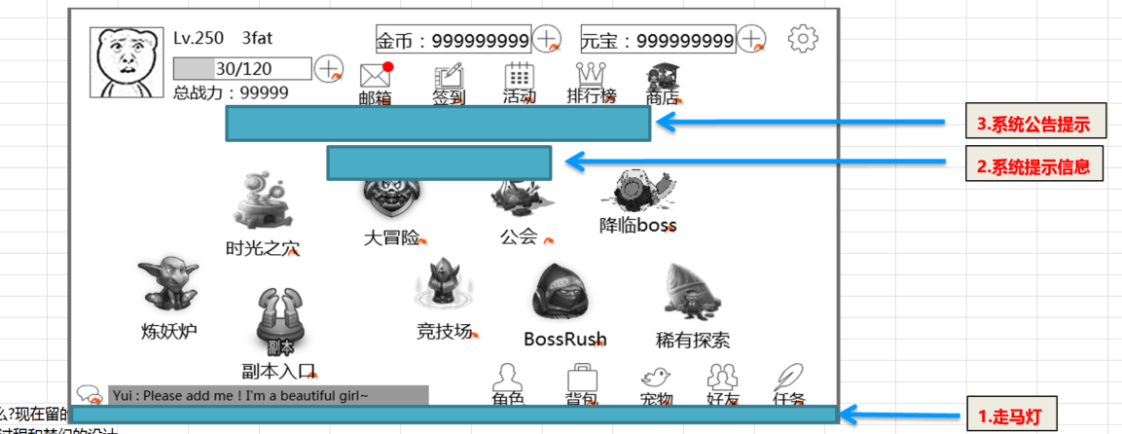
 | 基本 | 系统公告位置 | 1 | 进入游戏，查看系统公告显示情况 | 查看显示位置 | 屏幕中间，如图所示 | P
 |  |  |  |  | 查看大小 | 高约屏幕高xx，宽为屏幕宽
 |  |  |  |  | 查看样式 | 样式如图，有底色和边框 | P
 |  |  | 2 | 查看系统公告颜色 |  | 统一颜色待定 | P
 |  |  | 3 | 查看系统公告层级 |  | 层级高于其他UI | F | 876

 | 基本 | 系统公告的范围 | 1 | 触发系统公告A，处于不同状态的玩家B查看公告显示情况 | B在主界面 | 能看到系统公告A
 |  |  |  |  | B在对局中 | 能看到系统公告A
 |  |  |  |  | B在其他非主界面位置 | 能看到系统公告A
 |  |  |  |  | B离线，公告发送完后，B上线 | 不能看到系统公告A
 |  |  |  |  | 其他服务器玩家B | 不能看到系统公告A
 |  |  | 2 | 其他同服务器玩家CDE……，查看系统公告 |  | 能看到系统公告A

 | 基本 | 系统公告的显示规则 | 1 | 触发多条系统公告，查看显示规则 | 查看文字大小
 |  |  |  | （配置时最多80字） | 查看显示信息条数 | 只显示1条，最多1行 | P
 |  |  |  |  | 查看内容出现 | 文字信息由界面右侧向左侧移动出现 | P
 |  |  |  |  | 查看第二条出现规则 | 当第一条公告最后一个字符移动出界面（公告位置）最左侧后，下一条通告开始从右侧播放 | P
 |  |  |  |  | 查看第二条显示规则 | 与第1条播放规则一致 | P
 |  |  | 2 | 查看系统聊天频道 |  | 每条系统公告均世界聊天频道中显示一次 | F | 882

 |  | 锁屏？后台？ | 1 | 连续触发x条系统公告后，系统公告播放y条数，锁屏一段时间t后解锁，查看系统公告播放情况 | x=10，y=1，t时间为5条系统公告播放时间 | 系统公告继续播放剩余3条
 |  |  |  |  | x=10，y=1，t时间为10条系统公告播放时间 | 没有系统公告出现

 | 分支 | 系统公告-重复次数配置 | 1 | 配置同一条系统公告A，重复次数为x，触发系统公告，查看播放次数情况 | x=1 | 系统公告A只播放1次 | P
 |  |  |  |  | x=10 | 系统公告A连续播放10次 | P

 | 基本 | 系统提示位置 | 1 | 进入游戏，查看系统提示显示情况 | 查看显示位置 | 屏幕中间，公告下方，如图所示 | P
 |  |  |  |  | 查看大小 | 高约屏幕高xx，宽为屏幕宽
 |  |  |  |  | 查看样式 | 样式如图，有底色和边框 | P
 |  |  | 2 | 查看系统公告颜色 | 警示 | 红色
 |  |  |  |  | 非警示 | 待定
 |  |  | 3 | 查看系统公告层级 | 未与系统公告重叠 | 层级高于其他UI | P
 |  |  |  |  | 与系统公告重叠 | 层级低于系统公告 | P

 | 基本 | 提示信息的范围 | 1 | 玩家B触发提示M，查看提示显示情况 | B在主界面 | 可以查看到提示信息M | P
 |  |  |  |  | B在对局中 | 可以查看到提示信息M | P
 |  |  |  |  | B在其他非主界面位置 | 可以查看到提示信息M | P
 |  |  |  |  | 其他服务器玩家C | 无法看到提示信息M | P
 |  |  |  |  | 其他玩家C | 无法看到提示信息M | P

 | 基本 | 提示信息的显示规则 | 1 | 多次触发一条相同提示信息M1，查看显示规则 | 查看文字大小 | 待定
 |  |  |  |  | 查看显示信息条数 | 只显示1条 | P
 |  |  |  |  | 查看内容出现 | 直接出现，位置在屏幕中上方 | P
 |  |  |  |  | 查看每条默认持续时间 | 1s | P
 |  |  |  |  | 查看消失规则 | 消失动画为公告向上移动一段距离后消失，消失时间1s | P
 |  |  |  |  | 查看顶替情况 | 被替换的公告存在时间缩短为0.8秒，然后立即播放消失动画（上移），同时后出现的公告立即出现 | P

 | 分支 | 提示信息显示规则-超长处理 | 1 | 触发一条较长的提示信息A，查看提示信息A显示情况 | 提示信息A超时范围，但可以在一行内显示下 | 提示信息向两侧扩展，保持信息居中显示 | F | 887
 |  |  |  |  | 提示信息A无法在一行内显示下 | 提示信息换行，换行后的部分仍保持信息居中显示 | F

UI测试
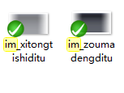
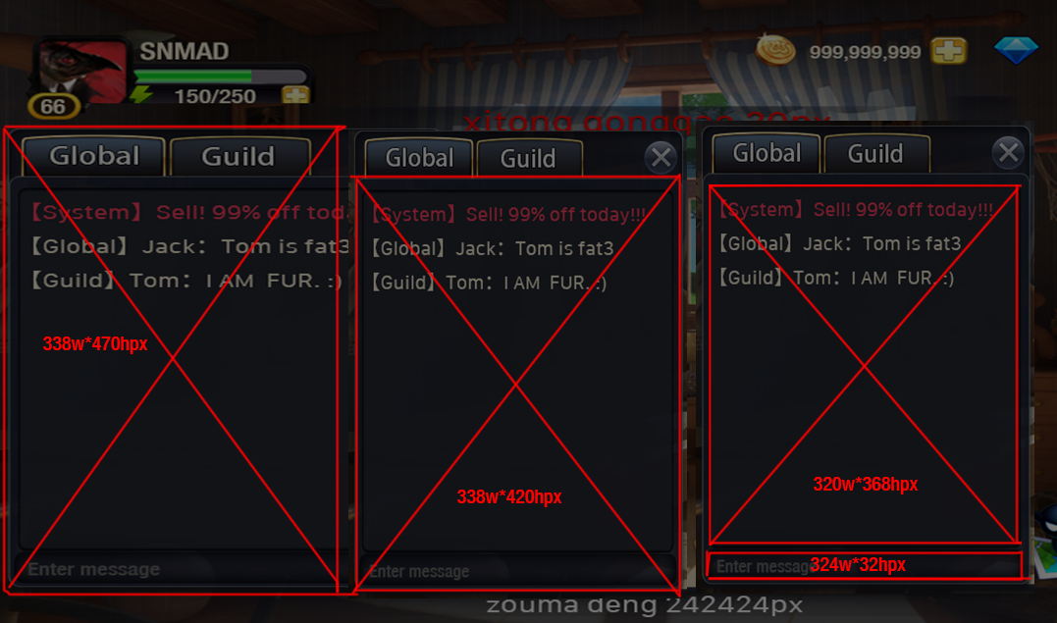
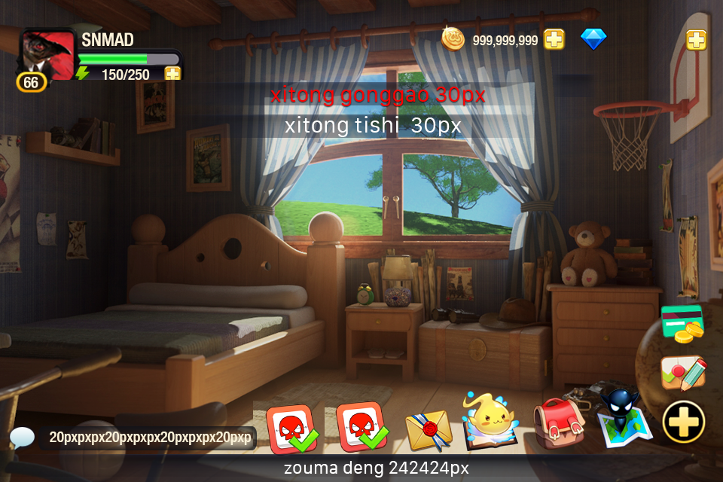
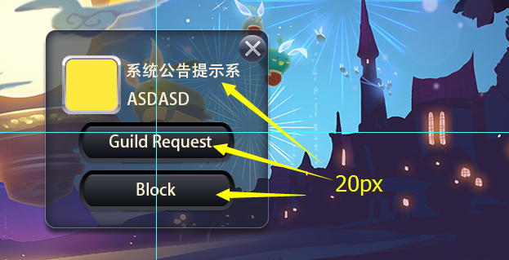
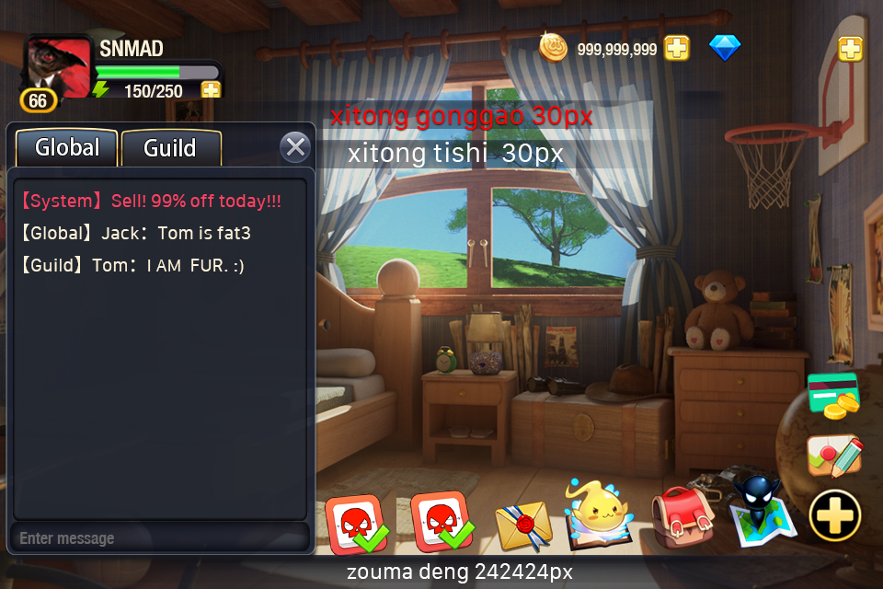

聊天字号20px

系统公告红色字色带1距离1px投影

系统字色

